2020_data
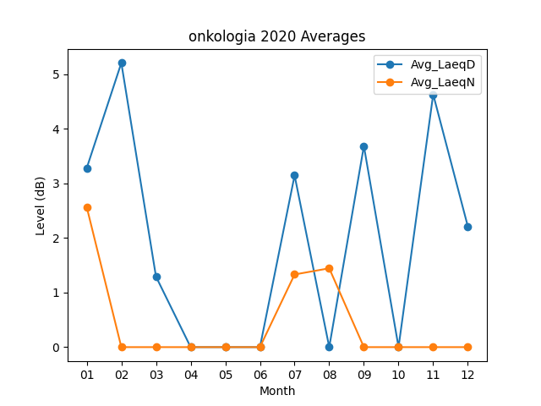
Month | Avg_LaeqD | Avg_LaeqN
01 | 3.2806451613 | 2.5709677419
02 | 5.2103448276 | 0
03 | 1.2935483871 | 0
04 | 0 | 0
05 | 0 | 0
06 | 0 | 0
07 | 3.1483870968 | 1.3322580645
08 | 0 | 1.4451612903
09 | 3.6866666667 | 0
10 | 0 | 0
11 | 4.6333333333 | 0
12 | 2.2129032258 | 0

